2020_03_data
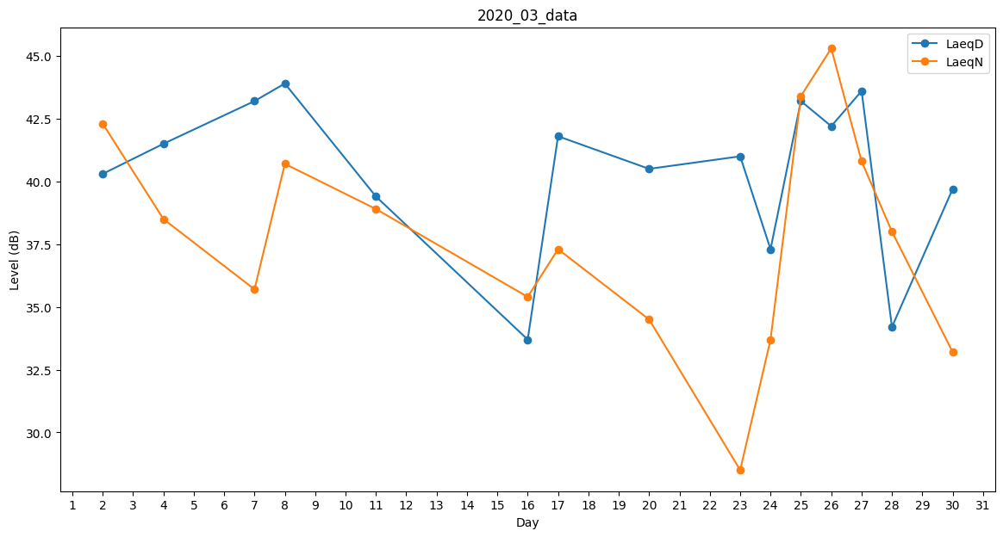
Day | LaeqD | LaeqN
1 | 41.5 | 0
2 | 40.3 | 42.3
3 | 0 | 39.9
4 | 41.5 | 38.5
5 | 38.1 | 0
6 | 0 | 0
7 | 43.2 | 35.7
8 | 43.9 | 40.7
9 | 43.5 | 0
10 | 42.9 | 0
11 | 39.4 | 38.9
12 | 0 | 37.3
13 | 45.1 | 0
14 | 0 | 0
15 | 0 | 0
16 | 33.7 | 35.4
17 | 41.8 | 37.3
18 | 41.9 | 0
19 | 40.9 | 0
20 | 40.5 | 34.5
21 | 0 | 0
22 | 0 | 0
23 | 41 | 28.5
24 | 37.3 | 33.7
25 | 43.2 | 43.4
26 | 42.2 | 45.3
27 | 43.6 | 40.8
28 | 34.2 | 38
29 | 34.7 | 0
30 | 39.7 | 33.2
31 | 43.9 | 0

